宠物UI Overview
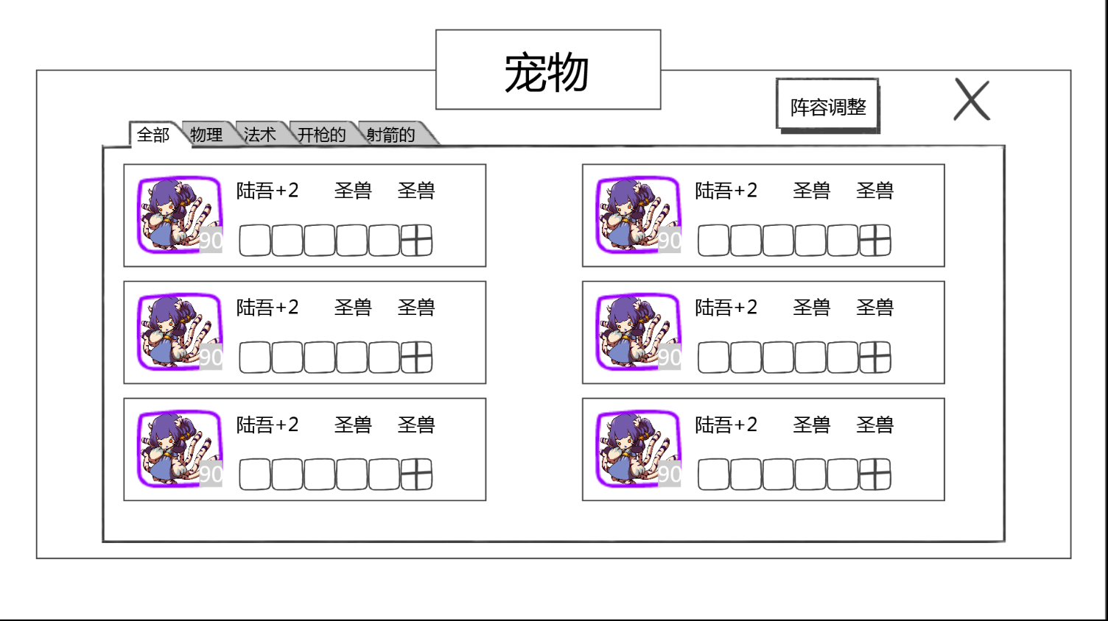
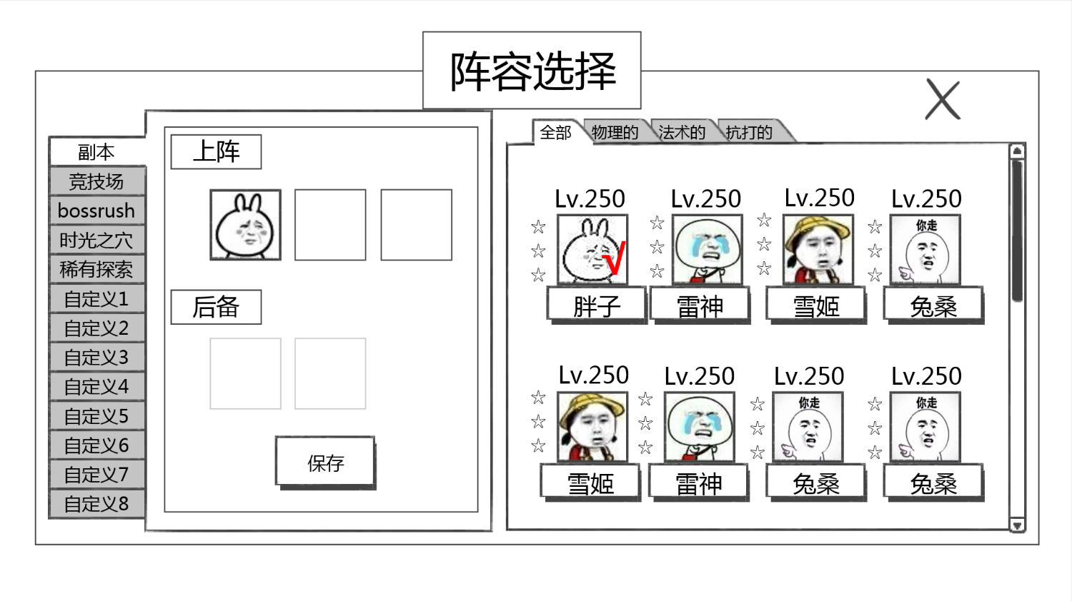

 |  |  |  | 阵容调整 | Team | 上阵 | Line-Up
宠物 | Pets | 阵容调整 | Team | 副本 | Story | 后备 | Reserve
全部 | All |  |  | 竞技场 | Arena | 保存 | Save
物理 | Phys. |  |  | bossrush | Boss
法术 | Magic |  |  | 时光之穴 | Mines
开枪的 | Ranged |  |  | 自定义1 | Custom 1
射箭的 | Archer |  |  | 自定义2 | Custom 2
 |  |  |  | 自定义3 | Custom 3
 |  |  |  | 自定义4 | Custom 4
 |  |  |  | 自定义5 | Custom 5
 |  |  |  | 自定义6 | Custom 6
 |  |  |  | 自定义7 | Custom 7
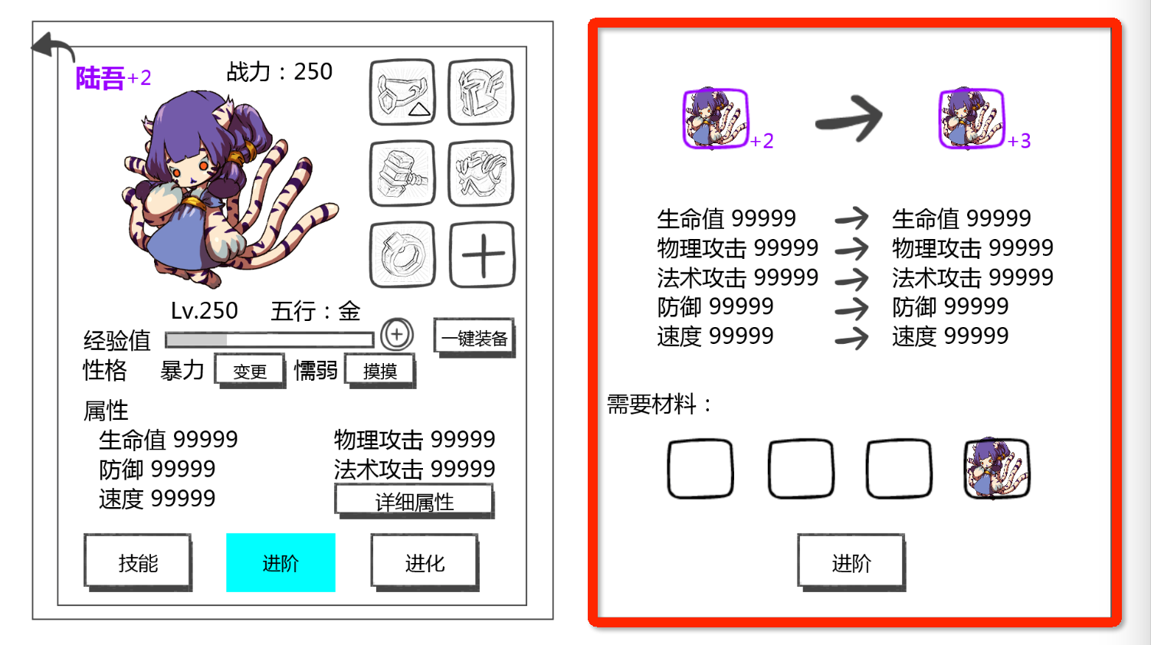
 |  |  |  | 自定义8 | Custom 8
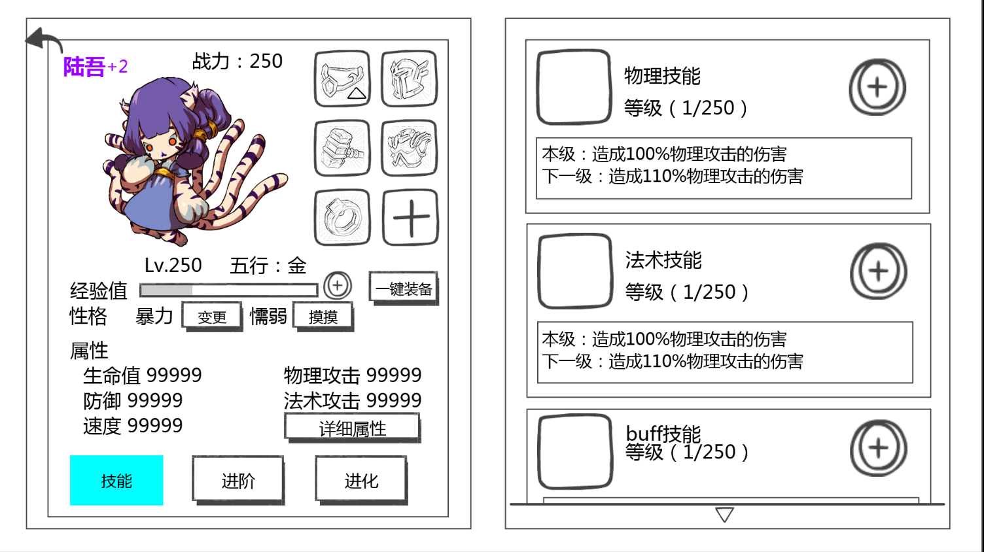

战力： | BP: | 等级 | LVL | 需要材料： | Req. Materials
五行：金 | (EN should use icon here) | 本级 | Current:
经验值 | EXP | 下一级 | Next LVL:
性格 | Character
暴力 | Violent
变更 | Edit
懦弱 | Timid
摸摸 | Pet
一键装备 | Equip Now
属性 | Attributes
生命值 | HP
防御 | DEF
速度 | SPD
物理攻击 | PHYS ATK
法术攻击 | MAGIC ATK
详细属性 | Details
技能 | Abilities
进阶 | Advance
进化 | Evolve
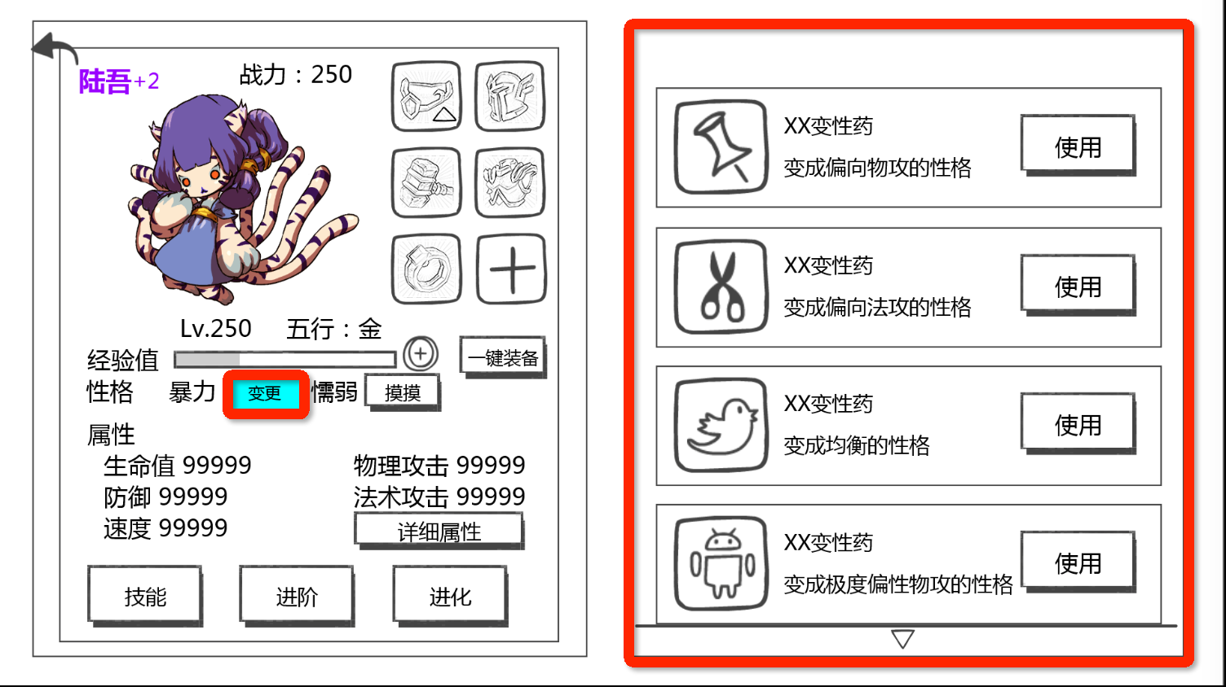
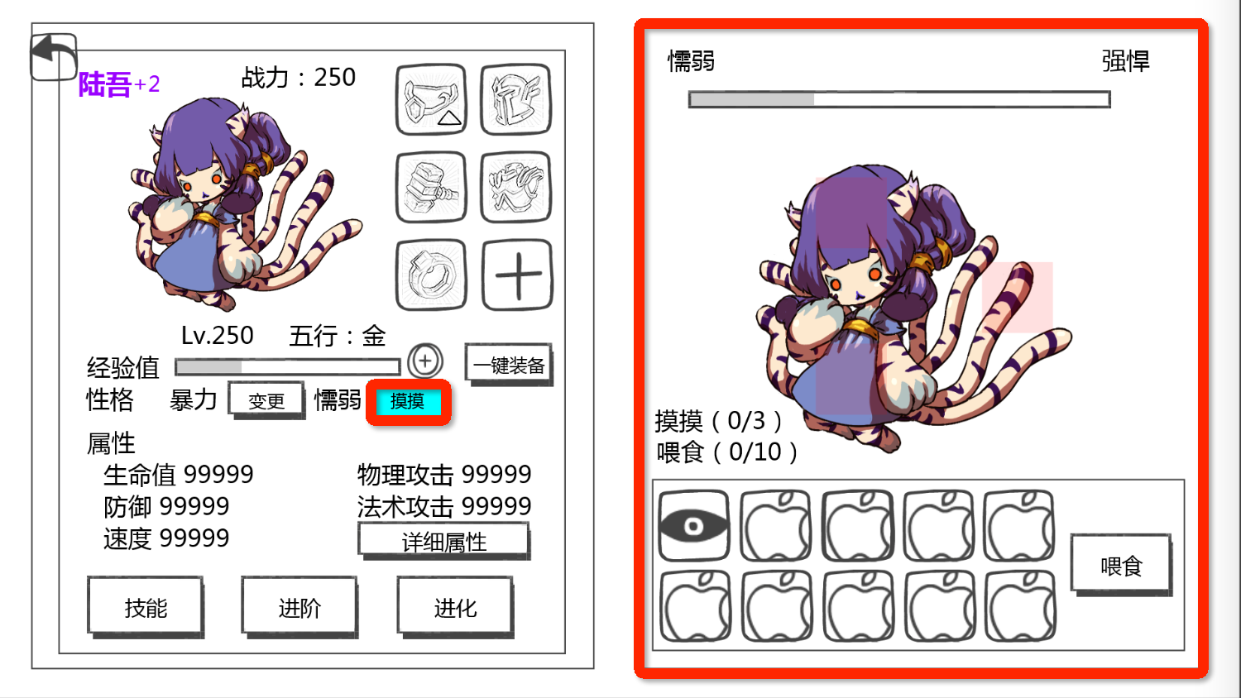

 |  | 变性药 | Nature Potion |  |  | 懦弱 | Timid
 |  | 使用 | Use |  |  | 强悍 | Brave
 |  |  |  |  |  | 投喂 | Feed
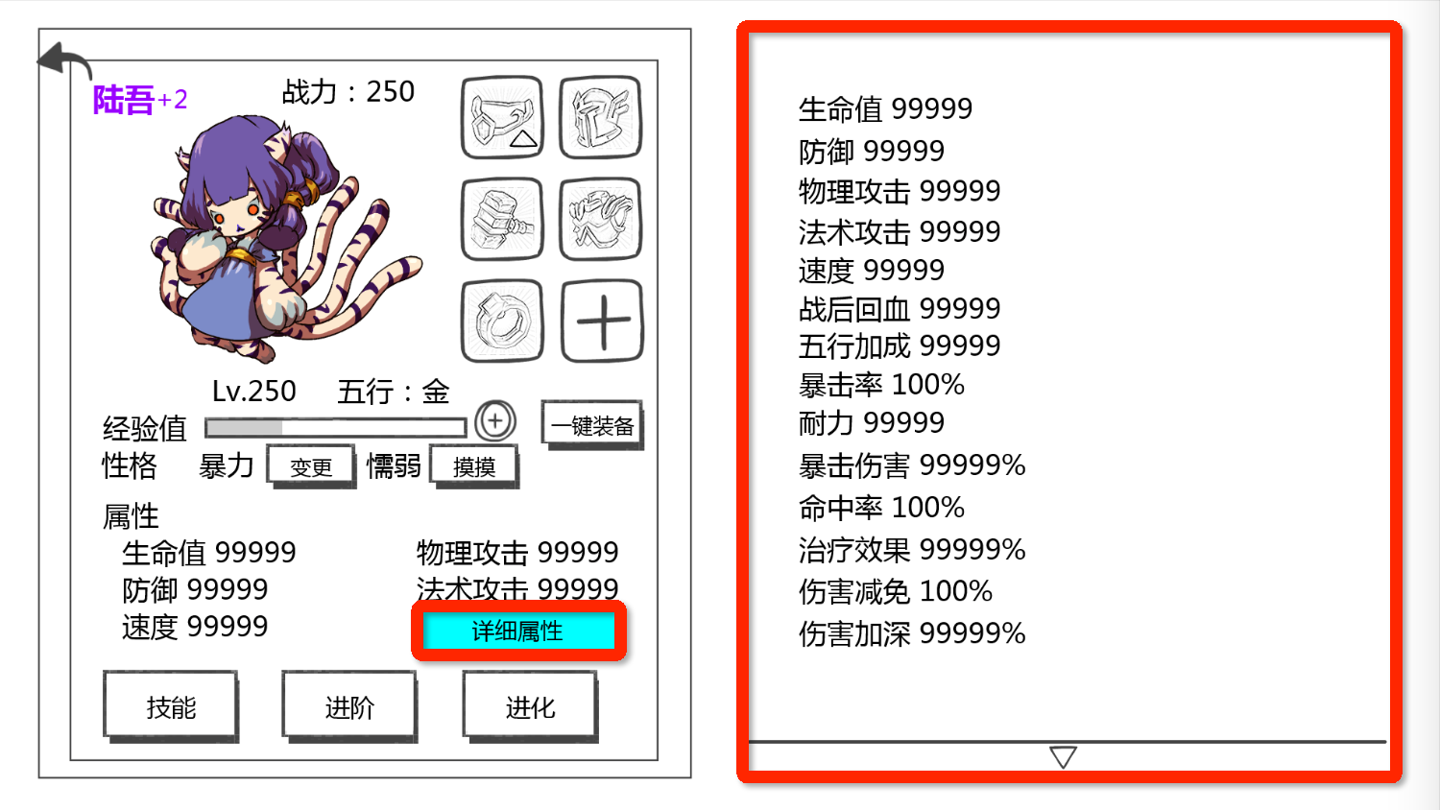
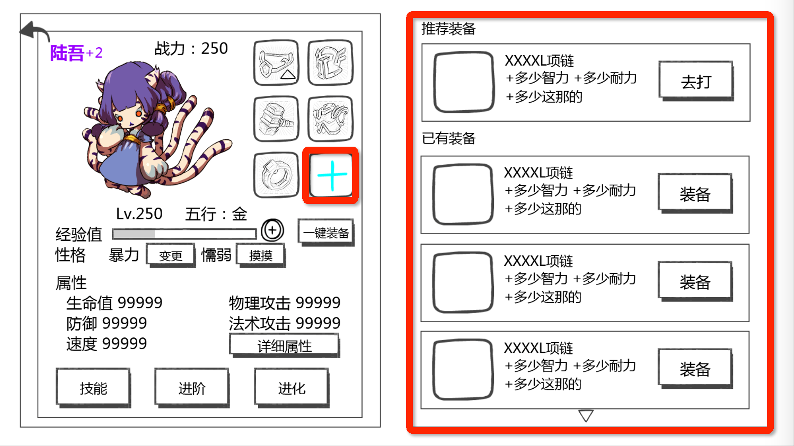

 |  | 生命值 | HP |  |  | 推荐装备 | Recommended
 |  | 防御 | Defense |  |  | 已有装备 | Inventory
 |  | 物理攻击 | Physical ATK |  |  | 去打 | View
 |  | 法术攻击 | Magic ATK |  |  | 装备 | Equip
 |  | 速度 | Speed
 |  | 战后回血 | HP Recovery
 |  | 五行合成 | Elemental Combinations
 |  | 暴击率 | Crit Hit Rate
 |  | 耐力 | Stamina
 |  | 暴击伤害 | Crit Damage
 |  | 命中率 | Accuracy
 |  | 治疗效果 | Healing
 |  | 伤害减免 | Damage Reduction
 |  | 伤害加深
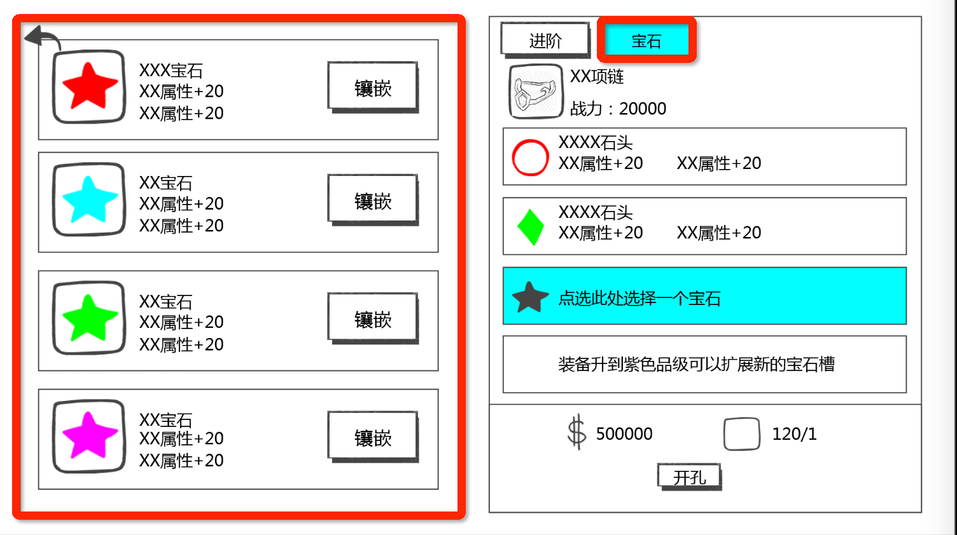

镶嵌 | Embed | 宝石 | Runes
 |  | 开孔 | Open Channel

